Graphique 1
Immatriculations de voitures neuves électriques selon le statut de l'acquéreur

 |  | 2010 | 2011 | 2012 | 2013 | 2014 | 2015 | 2016 | 2017 | 2018 | 2019 | 2020 | 2021 | 2022
 | Ensemble des achats | 2274382 | 2227506 | 1920672 | 1816678 | 1827179 | 1955937 | 2060169 | 2157670 | 2223581 | 2258277 | 1693530 | 1708675 | 1576950
 | Achats de voitures électriques par les professionnels | 173 | 2506 | 3401 | 5665 | 6749 | 7275 | 9486 | 12412 | 17630 | 22631 | 50823 | 67046 | 72882
 | Achats de voitures électriques par les particuliers | 5 | 87 | 2196 | 3197 | 3873 | 10172 | 12681 | 12928 | 14044 | 20913 | 61577 | 98429 | 134289

Source : SDES, RSVERO

Graphique 2
Motorisations des voitures acquises par des particuliers en 2022 par tranche de revenu disponible
En % |  | Ensemble | Tranche 0 | Tranche 1 | Tranche 2 | Tranche 3
 | Essence | 41.5% | 52.5% | 45.8% | 38.6% | 33.7%
 | Électrique | 18.3% | 11.1% | 13.1% | 19.9% | 25.5%
 | Diesel HNR* | 1.0% | 0.5% | 0.6% | 0.8% | 1.5%
 | Diesel | 7.1% | 6.0% | 7.2% | 7.4% | 7.5%
 | Hybride rechargeable | 4.5% | 2.0% | 2.6% | 4.1% | 7.9%
 | Gaz et inconnu | 5.3% | 7.2% | 7.1% | 5.5% | 2.8%
 | Essence HNR* | 22.4% | 20.8% | 23.8% | 23.8% | 21.0%

* HNR = hybride non rechargeable.
Lecture : la motorisation électrique représente 18,3 % des achats de voitures neuves des particuliers en 2022. Elle représente 11,1 % des achats de particuliers dont le ménage a un revenu disponible inférieur à 30 620 euros.
Note : les tranches de revenus disponibles sont construites de sorte à décomposer la population des acheteurs de voitures neuves en 2022, qui est une population plus aisée que l’ensemble des ménages, en groupes de taille relativement homogène et reflétant au mieux la distribution des revenus.
Champ : voitures neuves acquises par des particuliers en 2022.
Sources : SDES, RSVERO ; Insee, Fidéli

Carte 1
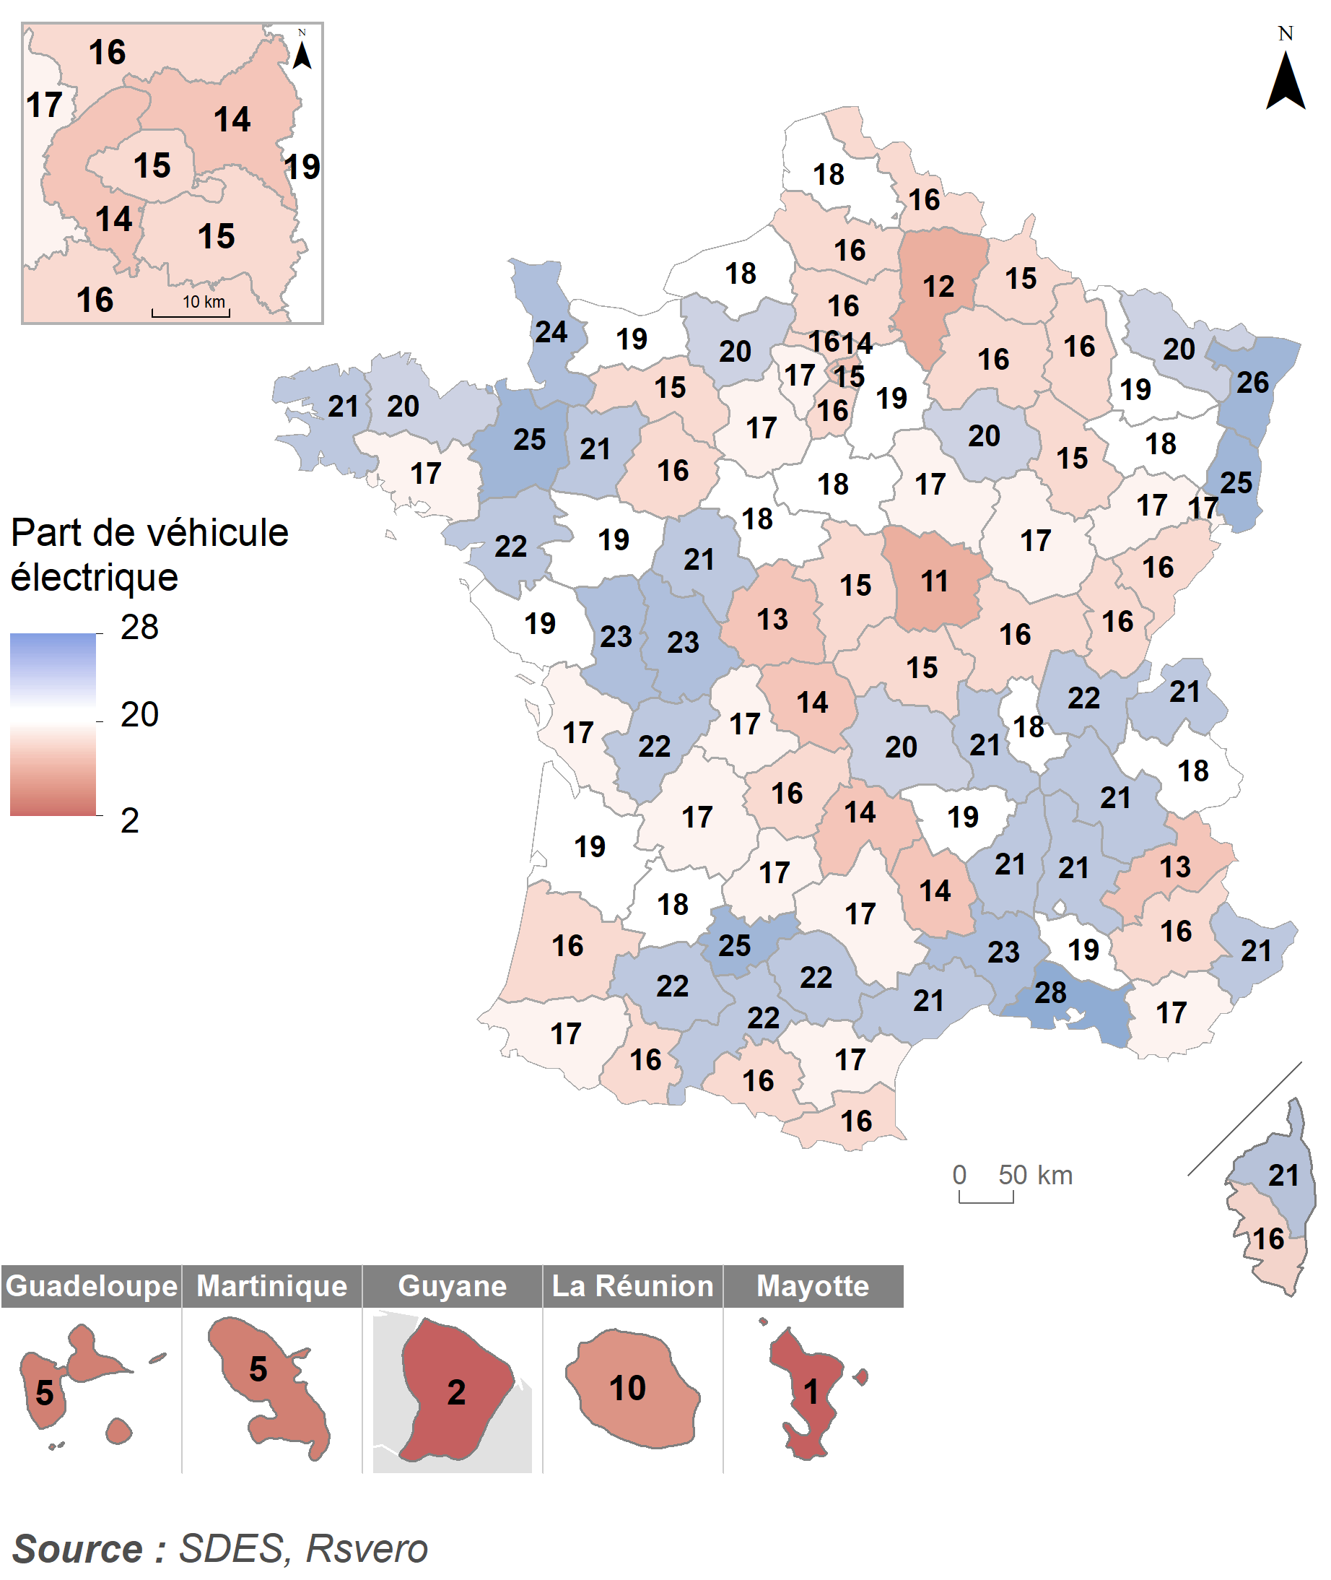
Part de la motorisation électrique dans les achats de voitures neuves des particuliers en 2022 par département
 | Département | Part d'électrique (%)
 | 01 | 22
 | 02 | 12
 | 03 | 15
 | 04 | 16
 | 05 | 13
 | 06 | 21
 | 07 | 21
 | 08 | 15
 | 09 | 16
 | 10 | 20
 | 11 | 17
 | 12 | 17
 | 13 | 28
 | 14 | 19
 | 15 | 14
 | 16 | 22
 | 17 | 17
 | 18 | 15
 | 19 | 16
 | 21 | 17
 | 22 | 20
 | 23 | 14
 | 24 | 17
 | 25 | 16
 | 26 | 21
 | 27 | 20
 | 28 | 17
 | 29 | 21
 | 2A | 16
 | 2B | 21
 | 30 | 23
 | 31 | 22
 | 32 | 22
 | 33 | 19
Champ : voitures neuves acquises par des particuliers en 2022. | 34 | 21
Source : SDES, RSVERO | 35 | 25
 | 36 | 13
 | 37 | 21
 | 38 | 21
 | 39 | 16
 | 40 | 16
 | 41 | 18
 | 42 | 21
 | 43 | 19
 | 44 | 22
 | 45 | 18
 | 46 | 17
 | 47 | 18
 | 48 | 14
 | 49 | 19
 | 50 | 24
 | 51 | 16
 | 52 | 15
 | 53 | 21
 | 54 | 19
 | 55 | 16
 | 56 | 17
 | 57 | 20
 | 58 | 11
 | 59 | 16
 | 60 | 16
 | 61 | 15
 | 62 | 18
 | 63 | 20
 | 64 | 17
 | 65 | 16
 | 66 | 16
 | 67 | 26
 | 68 | 25
 | 69 | 18
 | 70 | 17
 | 71 | 16
 | 72 | 16
 | 73 | 18
 | 74 | 21
 | 75 | 15
 | 76 | 18
 | 77 | 19
 | 78 | 17
 | 79 | 23
 | 80 | 16
 | 81 | 22
 | 82 | 25
 | 83 | 17
 | 84 | 19
 | 85 | 19
 | 86 | 23
 | 87 | 17
 | 88 | 18
 | 89 | 17
 | 90 | 17
 | 91 | 16
 | 92 | 14
 | 93 | 14
 | 94 | 15
 | 95 | 16
 | 971 | 5
 | 972 | 5
 | 973 | 2
 | 974 | 10
 | 976 | 1

Graphique 3
Distribution des revenus disponibles des acquéreurs d’une voiture neuve en 2022 selon la motorisation
En euros

 | Colonne1 | Q1 | Médiane | Q3
 | Gaz et inconnu | 30,660 | 42,010 | 55,650
 | Essence | 31,290 | 44,880 | 62,770
 | Essence HNR* | 35,300 | 48,650 | 66,250
 | Ensemble | 34,640 | 49,440 | 68,130
 | Diesel | 36,470 | 50,500 | 69,520
 | Électrique | 42,310 | 57,430 | 77,630
 | Diesel HNR* | 43,940 | 62,970 | 92,690
 | Hybride rechargeable | 46,570 | 64,620 | 95,500

* HNR = hybride non rechargeable.
Lecture : la moitié des acquéreurs de voitures hybrides rechargeables ont un revenu disponible supérieur à 64 620 euros.
Champ : voitures neuves acquises par des particuliers en 2022.
Sources : SDES, RSVERO ; Insee, Fidéli

